상품제안서
PVC 지비츠 파츠 슬리퍼 액세서리 주문제작 | 상품코드: S42599

 |  |  |  |  |  |  | 02-713-8555 | www.synergygift.co.kr
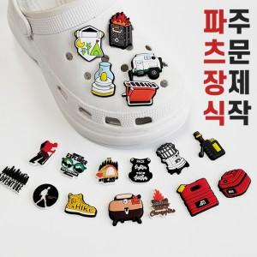

【상세/제작정보】 | <span style="font-size: 14pt;">※ 35*35mm 기본 사이즈</span>

【인쇄/포장옵션】 | 주문제작 / OPP(비닐)

【공급단가】 | 수량 | 1,000~ | 3,000~ | 10,000~ | 30,000~ | 50,000~
*VAT별도 | 단가 | 945원 | 870원 | 815원 | 800원 | 785원

【상품 URL】 | https://www.synergygift.co.kr:443/src/goods_detail.php?gdno=42599

